Sheet1
＃アプリケーション名
お問い合わせ管理システム

＃作成した目的
基礎学習確認テスト

＃機能一覧
・問い合わせ情報登録
・問い合わせ情報管理（検索、削除）

＃実行環境
Laravel 8.83.8

＃テーブル作成
contactsテーブル
カラム名 | データ型 | PK | NOT NULL | 説明
id | bigint | ○ | ○
fullname | varchar(255) |  | ○
gender | tinyint |  | ○ | 1:男性、2:女性
email | varchar(255) |  | ○
postcode | cha(8) |  | ○
address | varchar(255) |  | ○
building_name | varchar(255)
opinion | text |  | ○
created_at | timestamp
updated_at | timestamp

＃画面遷移
/index |  |  |  |  | /contacts/confirm | /contacts
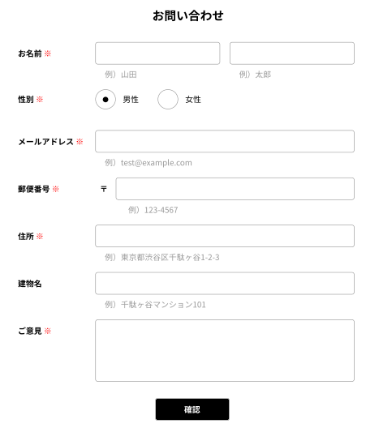
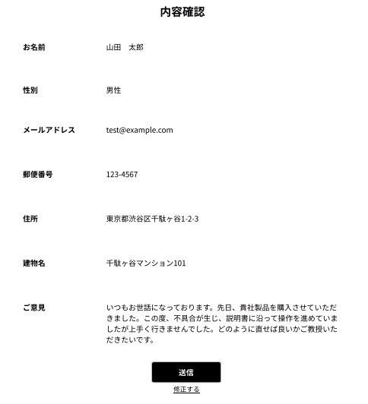


/manage
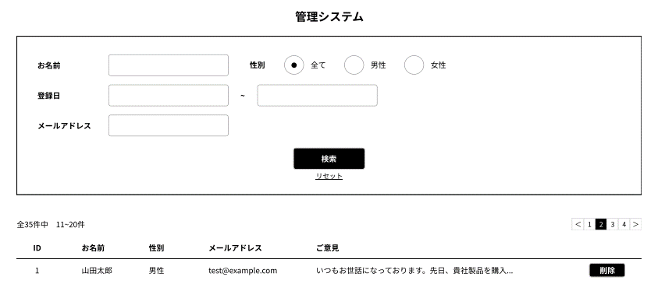

＃その他
未実装機能
・お問い合わせ画面の入力した時点でエラーチェック
・お問い合わせ画面の郵便番号全角→半角変換
・管理システム画面のページネーションデザイン
・管理システム画面のご意見欄25文字以上マウスオーバー表示

